对账
订单号 | 入住日期 | 离店日期 | 应收 |  |  |  | ,
999224753188880 | 2023-07-15 | 2023-07-16 | 52.06 | 52.06 | 3500435 | 0 | ,3500435 | 直采
999224772679491 | 2023-07-15 | 2023-07-16 | 57.14 | 57.14 | 3504860 | 0 | ,3504860 | 直采
999224841459780 | 2023-07-15 | 2023-07-16 | 37.51 | 37.51 | 3522471 | 0 | ,3522471 | 直采
999224896782768 | 2023-07-15 | 2023-07-16 | 37.49 | 37.49 | 3535625 | 0 | ,3535625 | 直采
999225021261635 | 2023-07-15 | 2023-07-16 | 38.56 | 38.56 | 3566612 | 0 | ,3566612 | 直采
999225194533103 | 2023-07-15 | 2023-07-16 | 82.52 | 82.52 | 3607586 | 0 | ,3607586 | 直连

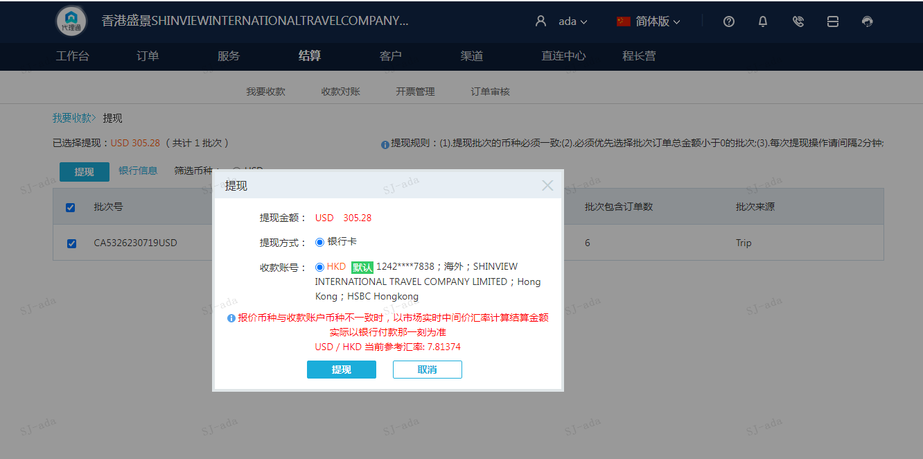
 |  |  | 305.28
 |  |  | USD305.28

A230719090816911 | 222.76 | 1740.57
A230719090908911 | 82.52 | 644.78
USD / HKD 当前参考汇率: 7.81364 | 305.28 | 2385.35
总计：305.28 USD/ 2385.35 HKD

